signpostssheet_Zscores(Sheet1)
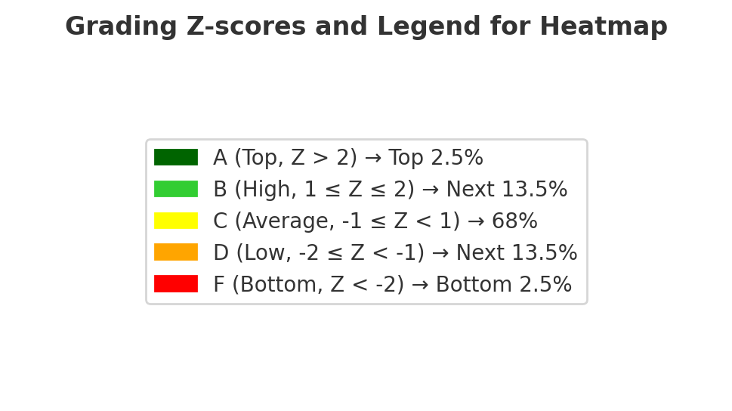
Board | School | Mident | Some University | Lone Parents | Number Grade 3 | Number Grade 6 | Middle School | Literacy Pass Rate (3) | Literacy Z Score (3) | Math Pass Rate (3) | Math Z Score (3) | Literacy Pass Rate (6) | Literacy Z Score (6) | Math Pass Rate (6) | Math Z Score (6)
Algoma DSB | Anna McCrea PS | 19186 | 55 | 18 | 94 | 77 | 0 | 81.4 | 0.7 | 76.6 | 0.9 | 77.9 | -0.9 | 48.1 | -0.5
Algoma DSB | Ben R McMullin PS | 43362 | 30 | 33 | 53 | 66 | 0 | 41.5 | -0.9 | 39.6 | -0.6 | 60.6 | -0.9 | 30.3 | -0.3
Algoma DSB | Blind River PS | 54542 | 22 | 35 | 55 | 56 | 0 | 54.5 | 0.2 | 50.9 | 0.5 | 70.5 | 0.2 | 30.4 | -0.1
Algoma DSB | Boreal French Immersion Public School | 490822 | 31 | 25 | 136 | 101 | 0 |  |  | 45.6 | -0.6 | 84.7 | 1.1 | 57.4 | 1.4
Algoma DSB | Central Algoma Elementary School | 285552 | 18 | 10 | 54 | 79 | 0 | 40.7 | -0.8 | 29.6 | -1.6 | 73.4 | 0.4 | 38 | -0.1
Algoma DSB | Central Avenue PS | 93548 | 15 | 36 | 60 | 89 | 0 | 30 | -1.4 | 28.3 | -1 | 61.8 | -0.5 | 23.6 | -0.2
Algoma DSB | Chapleau PS | 101214 | 17 | 21 |  | 36 | 0 |  |  |  |  | 45.8 | -3.1 | 19.4 | -1.2
Algoma DSB | East View PS | 161276 | 25 | 40 | 78 | 112 | 0 | 19.2 | -2.6 | 9 | -2.9 | 58.9 | -1.2 | 12.5 | -1.5
Algoma DSB | Echo Bay Central PS | 165042 | 28 | 15 | 95 | 88 | 0 | 73.2 | 0.6 | 66.3 | 0.7 | 80.7 | 0.2 | 39.8 | -0.2
Algoma DSB | Esten Park PS | 186783 | 18 | 34 |  | 39 | 0 |  |  |  |  | 83.3 | 1.8 | 20.5 | -0.6
Algoma DSB | Francis H Clergue PS | 202614 | 40 | 24 | 147 | 146 | 0 |  |  | 46.9 | -0.8 | 81.8 | 0.4 | 41.8 | -0.2
Algoma DSB | Grandview PS | 227331 | 44 | 18 | 101 | 91 | 0 | 70.8 | 0.2 | 60.4 | -0.2 | 80.8 | -0.3 | 31.9 | -1.4
Algoma DSB | Greenwood PS | 230561 | 38 | 15 | 95 | 90 | 0 | 54.7 | -0.9 | 40 | -1.8 | 55 | -2.8 | 34.4 | -1.1
Algoma DSB | H M Robbins PS | 237191 | 13 | 40 | 70 | 74 | 0 | 34.3 | -1.1 | 21.4 | -1.5 | 54.1 | -1.2 | 12.2 | -1
Algoma DSB | Isabel Fletcher PS | 278270 | 17 | 34 | 80 | 90 | 0 | 61.3 | 0.6 | 40 | -0.3 | 78.3 | 1 | 38.9 | 0.7
Algoma DSB | Kiwedin PS | 302350 | 21 | 46 | 66 | 62 | 0 | 32.6 | -1.3 | 25.8 | -1.1 | 71 | 0.6 | 12.9 | -1
Algoma DSB | Mountain View PS | 195200 | 18 | 15 | 67 | 61 | 0 | 43.3 | -1.2 | 34.3 | -1.5 | 63.1 | -1.2 | 27.9 | -0.7
Algoma DSB | Northern Heights PS | 410870 | 21 | 33 | 74 | 65 | 0 | 51.4 | -0.2 | 43.2 | -0.2 | 50.8 | -1.9 | 15.4 | -1.1
Algoma DSB | Parkland PS | 434922 | 30 | 36 | 40 | 35 | 0 | 33.8 | -1.7 | 20 | -2.3 | 61.4 | -1.2 | 17.1 | -1.5
Algoma DSB | Pinewood PS | 442054 | 29 | 28 | 82 | 63 | 0 | 48.8 | -0.8 | 39 | -1 | 61.1 | -1.5 | 20.6 | -1.4
Algoma DSB | Queen Elizabeth PS | 462616 | 36 | 30 | 98 | 97 | 0 | 68.9 | 0.7 | 56.1 | 0.3 | 77.8 | 0.4 | 40.2 | 0.1
Algoma DSB | R M Moore PS | 468339 | 42 | 10 | 109 | 85 | 0 | 77.1 | 0.5 | 67 | 0.1 | 90 | 0.6 | 62.4 | 0.8
Algoma DSB | River View PS | 485497 | 29 | 39 | 63 | 72 | 0 | 45.2 | -0.5 | 34.9 | -0.8 | 62.5 | -0.5 | 27.8 | -0.4
Algoma DSB | Sir James Dunn PS | 515396 | 13 | 15 |  | 22 | 0 |  |  |  |  |  |  | 13.6
Algoma DSB | St Joseph Island Central S | 530603 | 42 | 10 | 41 | 33 | 0 | 79.3 | 0.9 | 65.9 | 0.2 | 92.4 | 1.2 | 45.5 | -0.4
Algoma DSB | Tarentorus PS | 548413 | 48 | 16 | 103 | 101 | 0 | 68 | -0.1 | 50.5 | -1.2 | 80.2 | -0.5 | 59.4 | 0.6
Algoma DSB | Thessalon PS | 551660 | 9 | 15 | 62 | 67 | 0 | 48.4 | -0.5 | 45.2 | -0.3 | 73.9 | 0.6 | 28.4 | -0.2
Algonquin and Lakeshore Catholic DSB | Archbishop O'Sullivan Catholic S | 765031 | 36 | 27 | 62 | 80 | 0 | 84.7 | 1.7 | 77.4 | 2 | 78.1 | 0.1 | 55 | 1.2
Algonquin and Lakeshore Catholic DSB | Georges Vanier Sep S | 708011 | 25 | 26 | 94 | 111 | 0 | 64.4 | 0.5 | 45.7 | -0.3 | 68.9 | -0.4 | 30.6 | -0.3
Algonquin and Lakeshore Catholic DSB | Holy Name Sep S | 717703 | 33 | 16 | 43 |  | 0 | 55.8 | -0.7 | 46.5 | -1
Algonquin and Lakeshore Catholic DSB | Holy Name of Mary Sep S | 865257 | 23 | 22 | 49 | 40 | 0 | 64.3 | 0.3 | 46.9 | -0.4 | 80 | 0.4 | 25 | -1
Algonquin and Lakeshore Catholic DSB | Holy Rosary S | 719919 | 20 | 25 | 63 | 62 | 0 | 39.7 | -1.3 | 31.7 | -1.4 | 69.4 | -0.2 | 21 | -1
Algonquin and Lakeshore Catholic DSB | J J O'Neill Catholic S | 735523 | 26 | 17 | 80 | 90 | 0 | 50.6 | -0.8 | 43.8 | -0.9 | 65 | -1.2 | 27.8 | -0.9
Algonquin and Lakeshore Catholic DSB | John XXIII Sep S | 724068 | 36 | 19 | 81 | 70 | 0 | 65.4 | 0 | 49.4 | -0.7 | 93.6 | 1.5 | 58.6 | 1.2
Algonquin and Lakeshore Catholic DSB | Mother Teresa Catholic S | 773875 | 54 | 16 | 127 | 141 | 0 | 66.5 | -0.3 | 60.6 | -0.3 | 85.8 | 0.2 | 51.1 | -0.1
Algonquin and Lakeshore Catholic DSB | Our Lady of Fatima Catholic S | 742279 | 18 | 39 | 50 | 58 | 0 | 29 | -1.5 | 26 | -1 | 56 | -1.1 | 20.7 | -0.4
Algonquin and Lakeshore Catholic DSB | Our Lady of Lourdes Catholic School | 746568 | 49 | 20 | 68 | 70 | 0 | 61.8 | -0.5 | 48.5 | -1.1 | 80.7 | -0.2 | 32.9 | -1.4
Algonquin and Lakeshore Catholic DSB | Our Lady of Mercy Sep S | 746690 | 12 | 23 | 73 | 48 | 0 | 67.1 | 1 | 54.8 | 0.8 | 83.3 | 1.6 | 33.3 | 0.3
Algonquin and Lakeshore Catholic DSB | Our Lady of Mount Carmel Catholic S | 706264 | 29 | 23 | 191 | 165 | 0 | 58.4 | -0.2 | 49.2 | -0.3 | 84.5 | 0.9 | 38.8 | 0
Algonquin and Lakeshore Catholic DSB | Sacred Heart Catholic Sep S | 764370 | 19 | 19 | 48 | 40 | 0 | 42.7 | -1.3 | 39.6 | -1 | 82.5 | 0.8 | 40 | 0.3
Algonquin and Lakeshore Catholic DSB | Sacred Heart Sep S | 756830 | 9 | 15 | 44 | 42 | 0 | 68.2 | 0.9 | 63.6 | 1.3 | 82.1 | 1.3 | 19 | -1
Algonquin and Lakeshore Catholic DSB | St Carthagh's Catholic S | 781142 | 18 | 19 | 37 | 37 | 0 | 56.8 | -0.1 | 37.8 | -1.1 | 73 | 0 | 27 | -0.7
Algonquin and Lakeshore Catholic DSB | St Gregorys Catholic S | 796220 | 27 | 18 | 65 | 86 | 0 | 56.9 | -0.3 | 50.8 | -0.3 | 67.4 | -0.8 | 19.8 | -1.5
Algonquin and Lakeshore Catholic DSB | St Joseph Catholic S | 815330 | 32 | 26 | 111 | 137 | 0 | 78.4 | 1.4 | 64 | 1 | 87.2 | 1.3 | 54 | 1.2
Algonquin and Lakeshore Catholic DSB | St Marguerite Bourgeoys | 830984 | 45 | 24 | 137 | 117 | 0 | 64.2 | 0 | 52.6 | -0.4 | 76.5 | -0.3 | 31.6 | -1.1
Algonquin and Lakeshore Catholic DSB | St Martha Catholic S | 823570 | 60 | 13 | 94 | 108 | 0 | 70.7 | -0.2 | 61.7 | -0.6 | 78.7 | -0.9 | 48.1 | -0.7
Algonquin and Lakeshore Catholic DSB | St Mary Cath. S | 865125 | 24 | 14 | 38 |  | 0 | 61.8 | -0.2 | 60.5 | 0.3
Algonquin and Lakeshore Catholic DSB | St Marys Sep S | 831840 | 14 | 25 | 127 | 118 | 0 | 48.8 | -0.4 | 45.7 | 0 | 75 | 0.6 | 29.7 | 0
Algonquin and Lakeshore Catholic DSB | St Michael's S | 834688 | 24 | 30 | 196 | 189 | 0 | 52.8 | -0.2 | 46.9 | 0 | 71.7 | 0.1 | 21.2 | -0.9
Algonquin and Lakeshore Catholic DSB | St Patrick Cath S | 841773 | 30 | 12 | 81 | 78 | 0 | 63 | -0.2 | 56.8 | -0.2 | 76.9 | -0.2 | 30.8 | -1
Algonquin and Lakeshore Catholic DSB | St Paul S | 842761 | 32 | 30 | 42 |  | 0 | 59.5 | 0.2 | 61.9 | 1.1
Algonquin and Lakeshore Catholic DSB | St Peter's S | 845493 | 25 | 20 | 153 | 181 | 0 | 55.9 | -0.3 | 43.1 | -0.8 | 64.1 | -1.2 | 23.2 | -1.1
Algonquin and Lakeshore Catholic DSB | St Thomas More | 856150 | 33 | 36 | 49 | 67 | 0 | 51 | -0.2 | 46.9 | 0.1 | 60.4 | -0.9 | 32.8 | 0
Algonquin and Lakeshore Catholic DSB | St. Francis of Assisi Catholic School | 756642 | 9 | 45 | 64 | 67 | 0 | 28.1 | -0.9 | 10.9 | -1.6 | 65.7 | 0.9 | 23.9 | 0.4
Algonquin and Lakeshore Catholic DSB | École Catholique Cathédrale | 827681 | 41 | 21 | 119 | 126 | 0 | 65.1 | 0.1 | 61.3 | 0.4 | 82.1 | 0.5 | 33.3 | -0.8
Avon Maitland DSB | Anne Hathaway PS | 19313 | 17 | 35 | 138 | 138 | 0 | 51.8 | 0 | 48.6 | 0.6 | 82.2 | 1.5 | 34.8 | 0.5
Avon Maitland DSB | Avon PS | 28673 | 42 | 26 | 165 | 164 | 0 | 61.5 | -0.2 | 57.6 | 0 | 87.5 | 0.9 | 56.1 | 0.9
Avon Maitland DSB | Bedford Jr. PS | 39306 | 38 | 18 | 192 | 170 | 0 | 70.6 | 0.4 | 65.1 | 0.6 | 84.1 | 0.4 | 61.2 | 1.2
Avon Maitland DSB | Bluewater Coast Elementary School | 272319 | 23 | 10 | 66 | 33 | 0 | 65.9 | 0.2 | 60.6 | 0.3
Avon Maitland DSB | Brookside PS | 66699 | 19 | 6 | 92 | 70 | 0 | 55.4 | -0.2 | 53.3 | 0 | 73.6 | 0 | 30 | -0.8
Avon Maitland DSB | Central Perth E S | 93718 | 22 | 8 | 40 | 52 | 0 | 60 | -0.2 | 45 | -1 | 84.6 | 0.7 | 48.1 | 0.5
Avon Maitland DSB | Clinton PS | 112917 | 14 | 22 | 73 | 71 | 0 | 80.1 | 1.9 | 69.9 | 1.9 | 77.5 | 0.6 | 47.9 | 1.2
Avon Maitland DSB | Downie Central PS | 145912 | 30 | 15 | 55 | 49 | 0 | 87.3 | 1.8 | 80 | 1.9 | 81.6 | 0.4 | 61.2 | 1.5
Avon Maitland DSB | Elma Township PS | 175170 | 19 | 6 | 104 | 87 | 0 | 66.8 | 0.7 | 56.7 | 0.4 | 83.9 | 0.8 | 55.2 | 1.2
...

